プレス棟
工程レイアウト図： | プレス加工品（炭化水素処理） |  | コントロールプラン番号： | HH-5007
 |  |  | 文書番号： | HH-5307 | Rev. | 0

検査工程へ
 |  | 温水工場 プレス棟
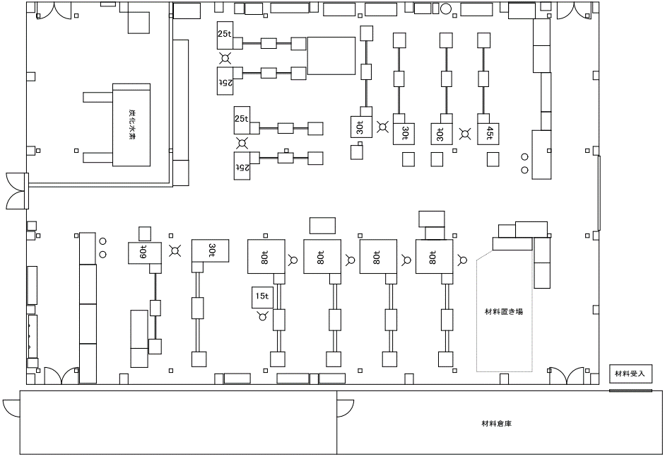

⑪

⑩

⑦⑧⑨

⑥

②③④⑤

①

金型棟2F
工程レイアウト図： |  | プレス加工品（炭化水素処理） | コントロールプラン番号： | HH-5007
 |  |  | 文書番号： | HH-5307 | Rev. | 0

 | 温水工場 金型棟2階

⑯

⑮
⑰

⑫

⑬
⑭

表面処理工程より

